Formato Procedimiento
 |  |  | PROCEDIMIENTO INSPECCIÓN, VIGILANCIA Y CONTROL/ASOCIACIONES, FUNDACIONES Y CORPORACIONES DE LAS COMUNIDADES INDÍGENAS DE BOGOTÁ |  |  | Código: | IDPAC-IVC/FCI-PR-01
 |  |  |  |  |  | Fecha: | 2021-05-19
 |  |  |  |  |  | Versión: | 01

1. INFORMACIÓN GENERAL DEL PROCEDIMIENTO
Nombre del Subproceso: |  | Inspección, vigilancia y control a las Asociaciones, fundaciones y corporaciones de las comunidades Indígenas con domicilio en Bogotá.
Objetivo: |  | Desarrollar las Acciones Preliminares de IVC a las fundaciones y corporaciones de las comunidades indígenas con domicilio en Bogotá D.C. con la finalidad de hacer seguimiento y verificación del cumplimiento de la legislación vigente.
Alcance |  | Inicia con la identificación del posible incumplimiento de obligaciones legales y/o estatutarias de las asociaciones, fundaciones y corporaciones de las comunidades indígenas con domicilio en Bogotá D.C, se verifica el cumplimiento de la legislación vigente y los estatutos, y finaliza con la apertura de la etapa administrativa sancionatoria en la Oficina Asesora Jurídica en caso de existir merito, o con el cierre de la etapa preliminar, incluye el desarrollo de las diligencias preliminares, el seguimiento a las acciones correctivas y el cumplimiento de los compromisos adquiridos en esta etapa.
2. DEFINICIONES
Término |  | Definición
Asistencia Técnica |  | Consiste en el acompañamiento técnico que hace el IDPAC a cada una de las organizaciones, espacios de participación o instancias en aras de aumentar las capacidades, aplicando metodologías que les permitan robustecer sus procesos internos y externos priorizados en el plan de fortalecimiento y que respondan a cada una de las categorías del IFOS.
Caja de Herramientas Metodológicas |  | Es el conjunto de metodologías planteadas para desarrollar el proceso de asistencia técnica en cada una de las categorías del índice.
Caracterización |  | Es el punto de inicio de la Ruta de Fortalecimiento a partir de la identificación, contacto y aplicación de las preguntas establecidas en el Índice de Fortalecimiento a la organización a través de la plataforma de la participación .
Categorías del Modelo de Fortalecimiento |  | Sostenibilidad, Estructura Organizativa, Planeación Estratégica, Incidencia, Transparencia.
CPACA |  | Siglas de Código del Procedimiento Administrativo y de lo Contencioso Administrativo. Ley 1437 de 2011.
Control |  | La facultad del IDPAC para ordenar los correctivos necesarios a fin de subsanar una situación de orden jurídica, contable, económica, administrativa y de impacto social, así como la potestad de imposición de sanciones a las mismas. Decreto 848 de 2019, articulo 2. Parágrafo 2.6.
Corporaciones y Asociaciones |  | Ente jurídico que surge del acuerdo de una pluralidad de voluntades vinculadas mediante aportes en dinero, especie o actividad a la realización de un fin de beneficio social que puede contraerse a los asociados, o a un gremio o grupo social en particular. Decreto 848 de 2019, articulo 2. Parágrafo 2.2.1.
Diagnóstico |  | Hace referencia a los resultados de la aplicación de los IFOS y define el estado en el que se encuentra la Organización o Instancia
Diligencia Preliminar |  | Cuando por cualquier medio el IDPAC conozca de la existencia de un presunto incumplimiento de sus obligaciones legales o estatutarias por parte de las FCCIB, sus órganos, dignatarios o miembros, podrá, de oficio o petición de parte, solicitar la explicación pertinente o disponer las visitas que requiera el caso.
Etapas de Fortalecimiento |  | Preparación, Creación, Estructuración y consolidación
FCCIB |  | Sigla de Fundaciones y Corporaciones de las Comunidades Indígenas de Bogotá
Fundaciones |  | Ente jurídico surgido de la voluntad de una persona o del querer unitario de varias, acerca de su constitución, organización, fines y medios para alcanzarlo. Esa voluntad original se torna irrevocable en sus aspectos esenciales una vez hayan sido reconocidos como persona jurídica por parte del estado. Decreto 848 de 2019, articulo 2. Parágrafo 2.2.2.
Hoja de vida |  | Es el mecanismo que permite el seguimiento de las acciones en el marco de la ruta de fortalecimiento, en donde reposan las evidencias de cada una de las acciones que se realizaron en la ruta con cada proceso organizativo.
Inspección |  | La facultad para solicitar, confirmar y analizar en la forma, detalles y términos determinados la información que se requiera sobre la situación jurídica, contable, económica, administrativa y de impacto social de las FCCIB. Se realiza a manera de auditoría. Decreto 848 de 2019, articulo 2. Parágrafo 2.4.
Investigación administrativa |  | La investigación administrativa es un proceso de carácter sancionatorio regulado por el Código de Procedimiento Administrativo y de lo Contencioso Administrativo, que se origina en una solicitud presentada por las personas legitimadas por la ley para hacerlo o de manera oficiosa por el IDPAC, con el cual se busca establecer la ocurrencia de irregularidades al interior de las Organizaciones Sociales, entre ellas las FCCIB, en sus aspectos o situaciones jurídica, contable, económica, administrativa y de impacto social
IVC |  | Sigla de Inspección, Vigilancia y Control
IFOS |  | Sigla de Índice de Fortalecimiento de Organizaciones Sociales. Indicador del estado de cumplimiento y madurez de las organizaciones sociales
Informe del estado de la FCCIB |  | Resultado de la verificación previa de las obligaciones estatutarias y normativas de las FCCIB.
Plan de Mejoramiento |  | Conjunto de actividades a ejecutar en un ciclo de fortalecimiento con las organizaciones, espacios o instancias, programadas con base en el diagnóstico de necesidades y prioridades de fortalecimiento conforme a los pilares del IFOS
Plan de formación |  | Ciclo de formación, brindado por la Escuela de Participación del IDPAC en capacidades democráticas y administrativas que sean de interés por la Organización Social. Generan certificación por curso o diplomado.
Plataforma de Participación |  | Es una herramienta tecnológica diseñada para recopilar e interpretar información con el fin de visibilizar y reconocer los procesos organizativos, asociativos y movilizadores en Bogotá, cuyo propósito es facilitar el acceso e intercambio de información de las organizaciones sociales.
...
INICIO
 |  |  |  | Responsable
 |  |  |  | Personal asignado
 |  |  |  | Subdirector(a) de Fortalecimiento de la Organización Social
No
Si
3
 |  |  |  | Personal asignado - SFOS
...
 |  |  |  | Subdirector(a) de Fortalecimiento de la Organización Social
 |  |  |  | Subdirector(a) de Fortalecimiento de la Organización Social
 |  |  |  | Personal asignado - SFOS
 |  |  |  | Personal asignado - SFOS
No
8
Si
 |  |  |  | Personal asignado - SFOS
 |  |  |  | Personal asignado - SFOS
 |  |  |  | Personal asignado - SFOS
 |  |  |  | Personal asignado - SFOS
 |  |  |  | Personal asignado - SFOS
 |  |  |  | Subdirector(a) de Fortalecimiento de la Organización Social
 |  |  |  | Subdirector(a) de Fortalecimiento de la Organización Social
FIN
...
 |  |  |  |  | Revisador por:
 | Melissa Rivera Dolly La Rotta Elkin Henao |  |  |  | Nombre
...

Recomendaciones
Nombre del apartado | Recomendación
Nombre del proceso | Seleccione el nombre del proceso al que pertenece el procedimiento
Objetivo | Corresponde al propósito del procedimiento. Se considera una ampliación del título que sirve como resumen del contenido del documento. Indica la razón de ser del procedimiento (Justificación).
Alcance | Expresa el ámbito o aplicabilidad del procedimiento, teniendo en cuenta alguno de los siguientes criterios para su definición: • La delimitación del procedimiento con una actividad inicial y una final. • El campo de aplicación del procedimiento (A quién se dirige: Cargos de Personas, Procesos, Equipos de Trabajo, Sistemas, entre otros). • Si es necesario utilice denegaciones, es decir actividades o dependencias que no están cubiertas por el procedimiento.
Definiciones | Los criterios a tener en cuenta para incluir palabras en el glosario de términos son: • Siglas de uso frecuente. • Términos técnicos que se usan en el desarrollo del procedimiento. • Denominaciones dadas en el lenguaje común a términos que pueden tener distintas interpretaciones. • Términos corporativos.
Productos esperados del procedimiento | Se deben relacionar los productos o resultados finales que se espera obtener con la aplicación del procedimiento. En ciertos casos, estos productos pueden ser parte de los productos finales que genera el proceso, definidos en la caracterización.
Políticas | Se refiere a la descripción de lineamientos o directrices necesarias para el correcto funcionamiento de las actividades documentadas en el procedimiento así como aspectos importantes que se deban tener en cuenta para su ejecución. Ejemplo: • (Para un procedimiento de trámite de novedades) Para iniciar el trámite de la novedad, se debe contar con el soporte correspondiente en medio físico o digital. • (Para un procedimiento de solicitud de modificaciones documentales) Para tramitar una solicitud de modificación documental, se debe remitir la solicitud correspondiente mediante correo electrónico.
Actividades | Se refiere a la descripción de las actividades y el flujo de las mismas representando gráficamente, en donde se indican: •No: número de la actividad •Nombre de la actividad: Definir el nombre de la actividad a describir; debe iniciar con verbo en infinitivo. Si la actividad corresponde a una decisión, debe estar redactada en forma de pregunta. •Diagrama: Se construirá como paso final, despúes de indentificar y describir las actividades y sus interrelaciones. Se deben tener en cuenta las orientaciones definidas en la hoja de instrucciones. El diagrama que aparece en el formato es ejemplo. •Responsable: incluya la persona encarga de la ejecución de la actividad así como la dependencia a la que pertenece. • Descripción:Explicación detallada de cómo se realiza la actividad. Si es un rombo de decisión, en la axplicación se debe definir las actividades a las que direcciona las dicesiones que se toman. • Control: se indica con una X en el caso de la actividad represente un control dentro del procedimiento. • Registro: En el campo de Registros se deben relacionar los resultados que se generen en la ejecución de las actividades, en caso de no identificar registros, por favor marcar como no aplica (NA).
 | 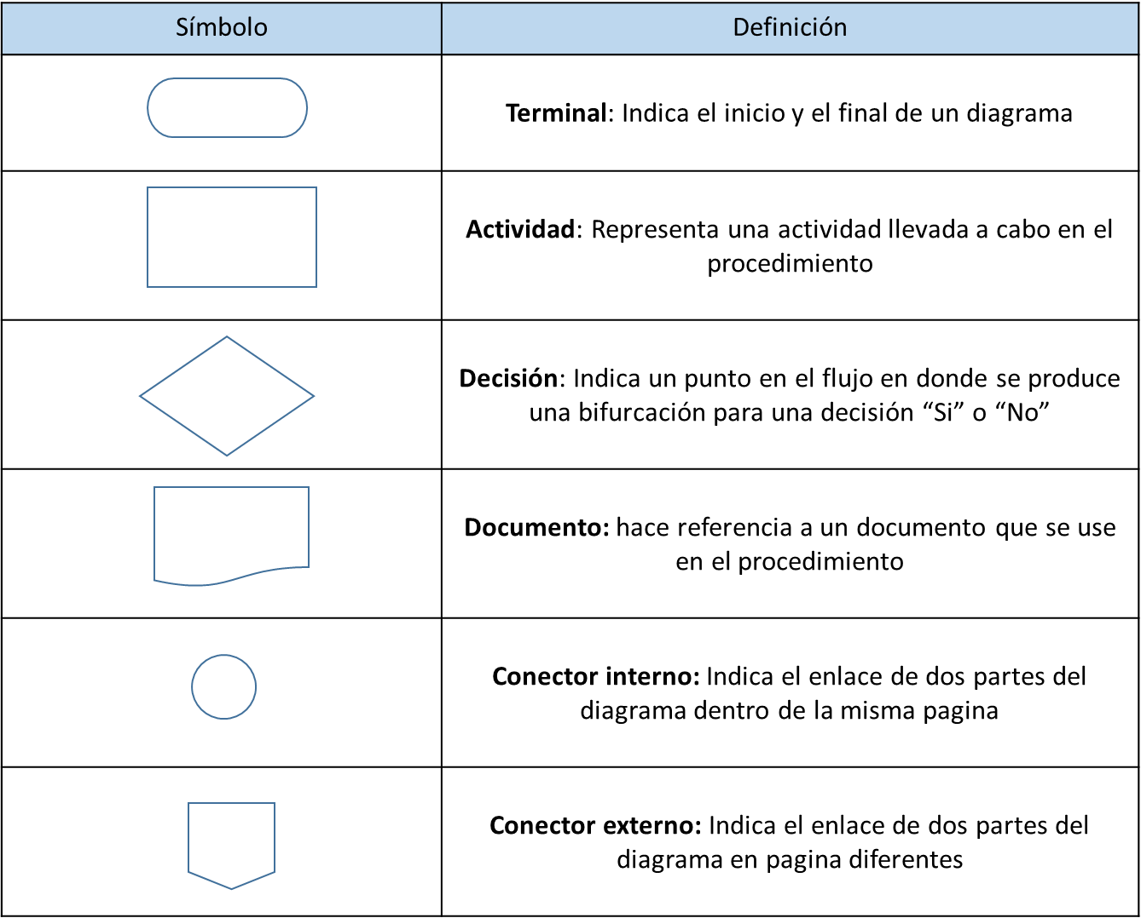 Simbología

